HTML学习
HTML从入门到放弃
所属模块 | 功能描述 | 单词 | 示例语句 | 属性 | 注意事项 | 截图
<img>图片标签 | 在页面展示图片 | image（图像） width(宽度) height(高度) | <img src="xxx.png" alt="logo" width="100px" height="100px"> | alt(图片缺失时显示设置的文字) src(照片地址) | ①可以使用<a>标签包裹住<img>实现点击图片跳转页面
<a>超链接 | 跳转页面或者指定锚点 | href（超链接） | <a href="http://www.baidu.com">跳转到百度<a/> | herf(跳转的地址，也可以使用设置好的锚点) | ①可以给<img>标签添加name属性作为锚点，再添<img>标签添加href属性绑定设置好的name锚点实现跳转
<body> | HTML主体 | color（颜色） background（背景） | <body background="xxx.jpg"> | background（背景图片） bgcolor（背景颜色）
新增的通用属性 | HTML5新增的通用属性 | hidden(隐藏) | ① <ul contenteditable="true"> ③<p hidden="true">内容</p> ④<input type="text" spellcheck=""> ⑤<a href="2020-04-04_02.html" tabindex="1">hello</a> <!--设置-1即可添加标签但是失去效果--> | contentEditable（列表是否可编辑） designMode（整个页面是否可编辑） hidden(隐藏该标签内容) spellcheck（检查拼写） tabindex(根据设置的值使用tab切换时实现按顺序执行) | tabindex设置为-1就可以失去效果
article元素 | 代表文档页面或者应用程序中独立的，完整的，可以独自被外部引用的内容 | article（冠词，文章） | 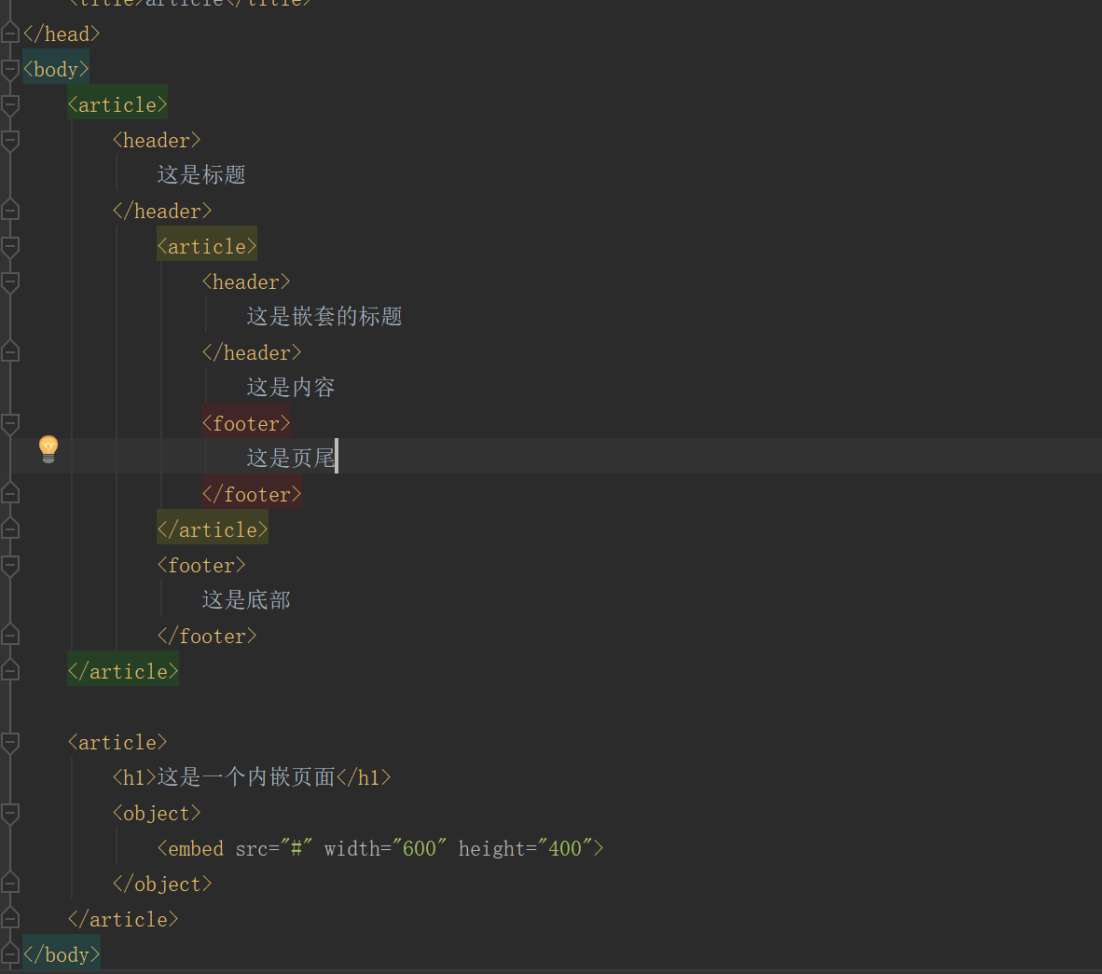 | <header>标题元素 <footer>页尾元素 <footer>底部元素 <embed>内嵌元素 | article元素可以嵌套使用的 article可以用表示插件 | 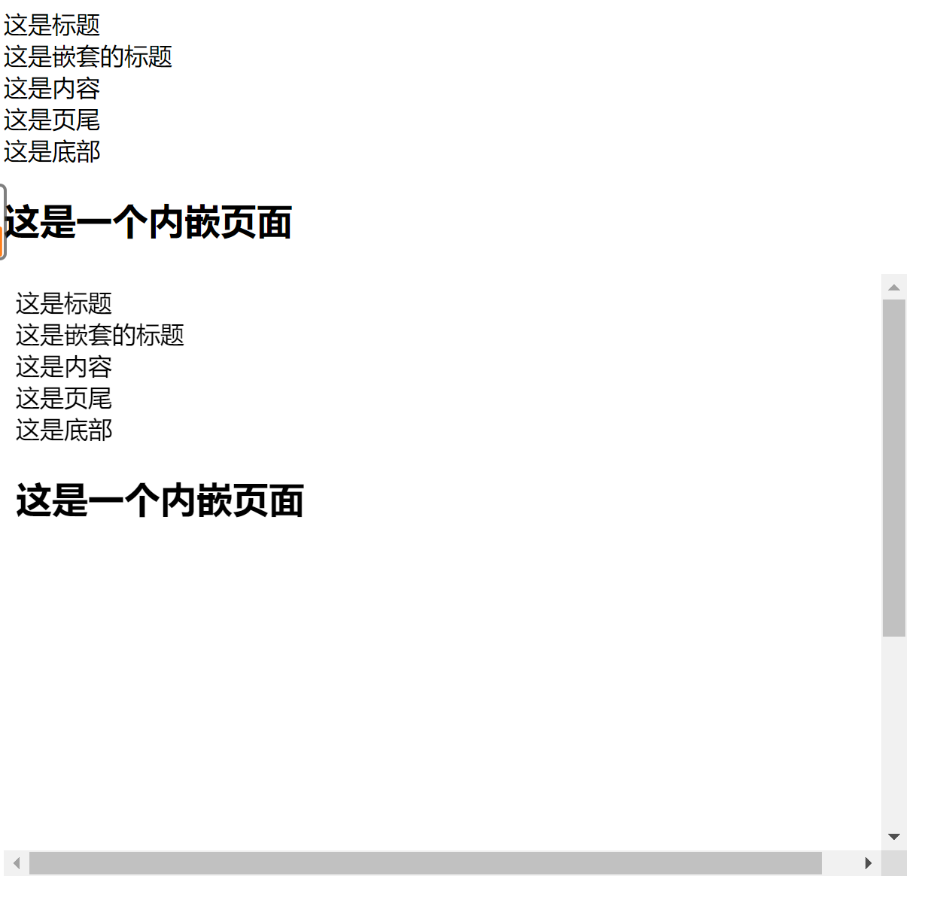
section元素 | 对于网站或应用程序中页面上的内容进行分块 | section截面，分段）三可声

